DAT
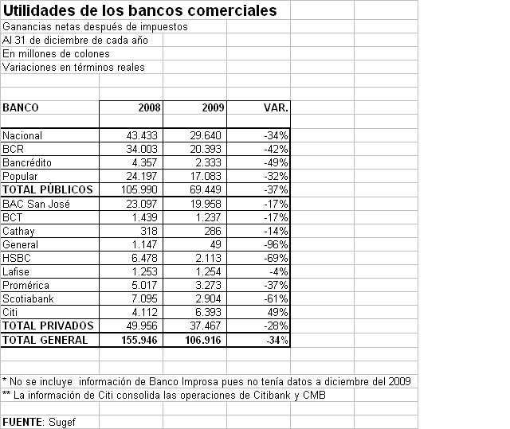
 | IHH UTILIDADES SECTOR BANCARIO 2009
 |  |  | COMP% | ACUM % | IHH

1 | NACIONAL | 29,640.00 | 27.7% | 27.7% | 7.69%
2 | BCR | 20,393.00 | 19.1% | 46.8% | 3.64%
3 | BAC | 19,958.00 | 18.7% | 65.5% | 3.48%
4 | POPULAR | 17,083.00 | 16.0% | 81.4% | 2.55%
5 | CITI | 6,393.00 | 6.0% | 87.4% | 0.36%
6 | PROMERICA | 3,273.00 | 3.1% | 90.5% | 0.09%
7 | SCOTIABANK | 2,904.00 | 2.7% | 93.2% | 0.07%
8 | BANCREDITO | 2,333.00 | 2.2% | 95.4% | 0.05%
9 | HSBC | 2,113.00 | 2.0% | 97.4% | 0.04%
10 | LAFISE | 1,254.00 | 1.2% | 98.5% | 0.01%
11 | BCT | 1,237.00 | 1.2% | 99.7% | 0.01%
12 | CATHAY | 286.00 | 0.3% | 100.0% | 0.00%
13 | GENERAL | 49.00 | 0.0% | 100.0% | 0.00%
 | TOTAL | 106,916.00 | 100.0% |  | 18.00%

